対象オブジェクト
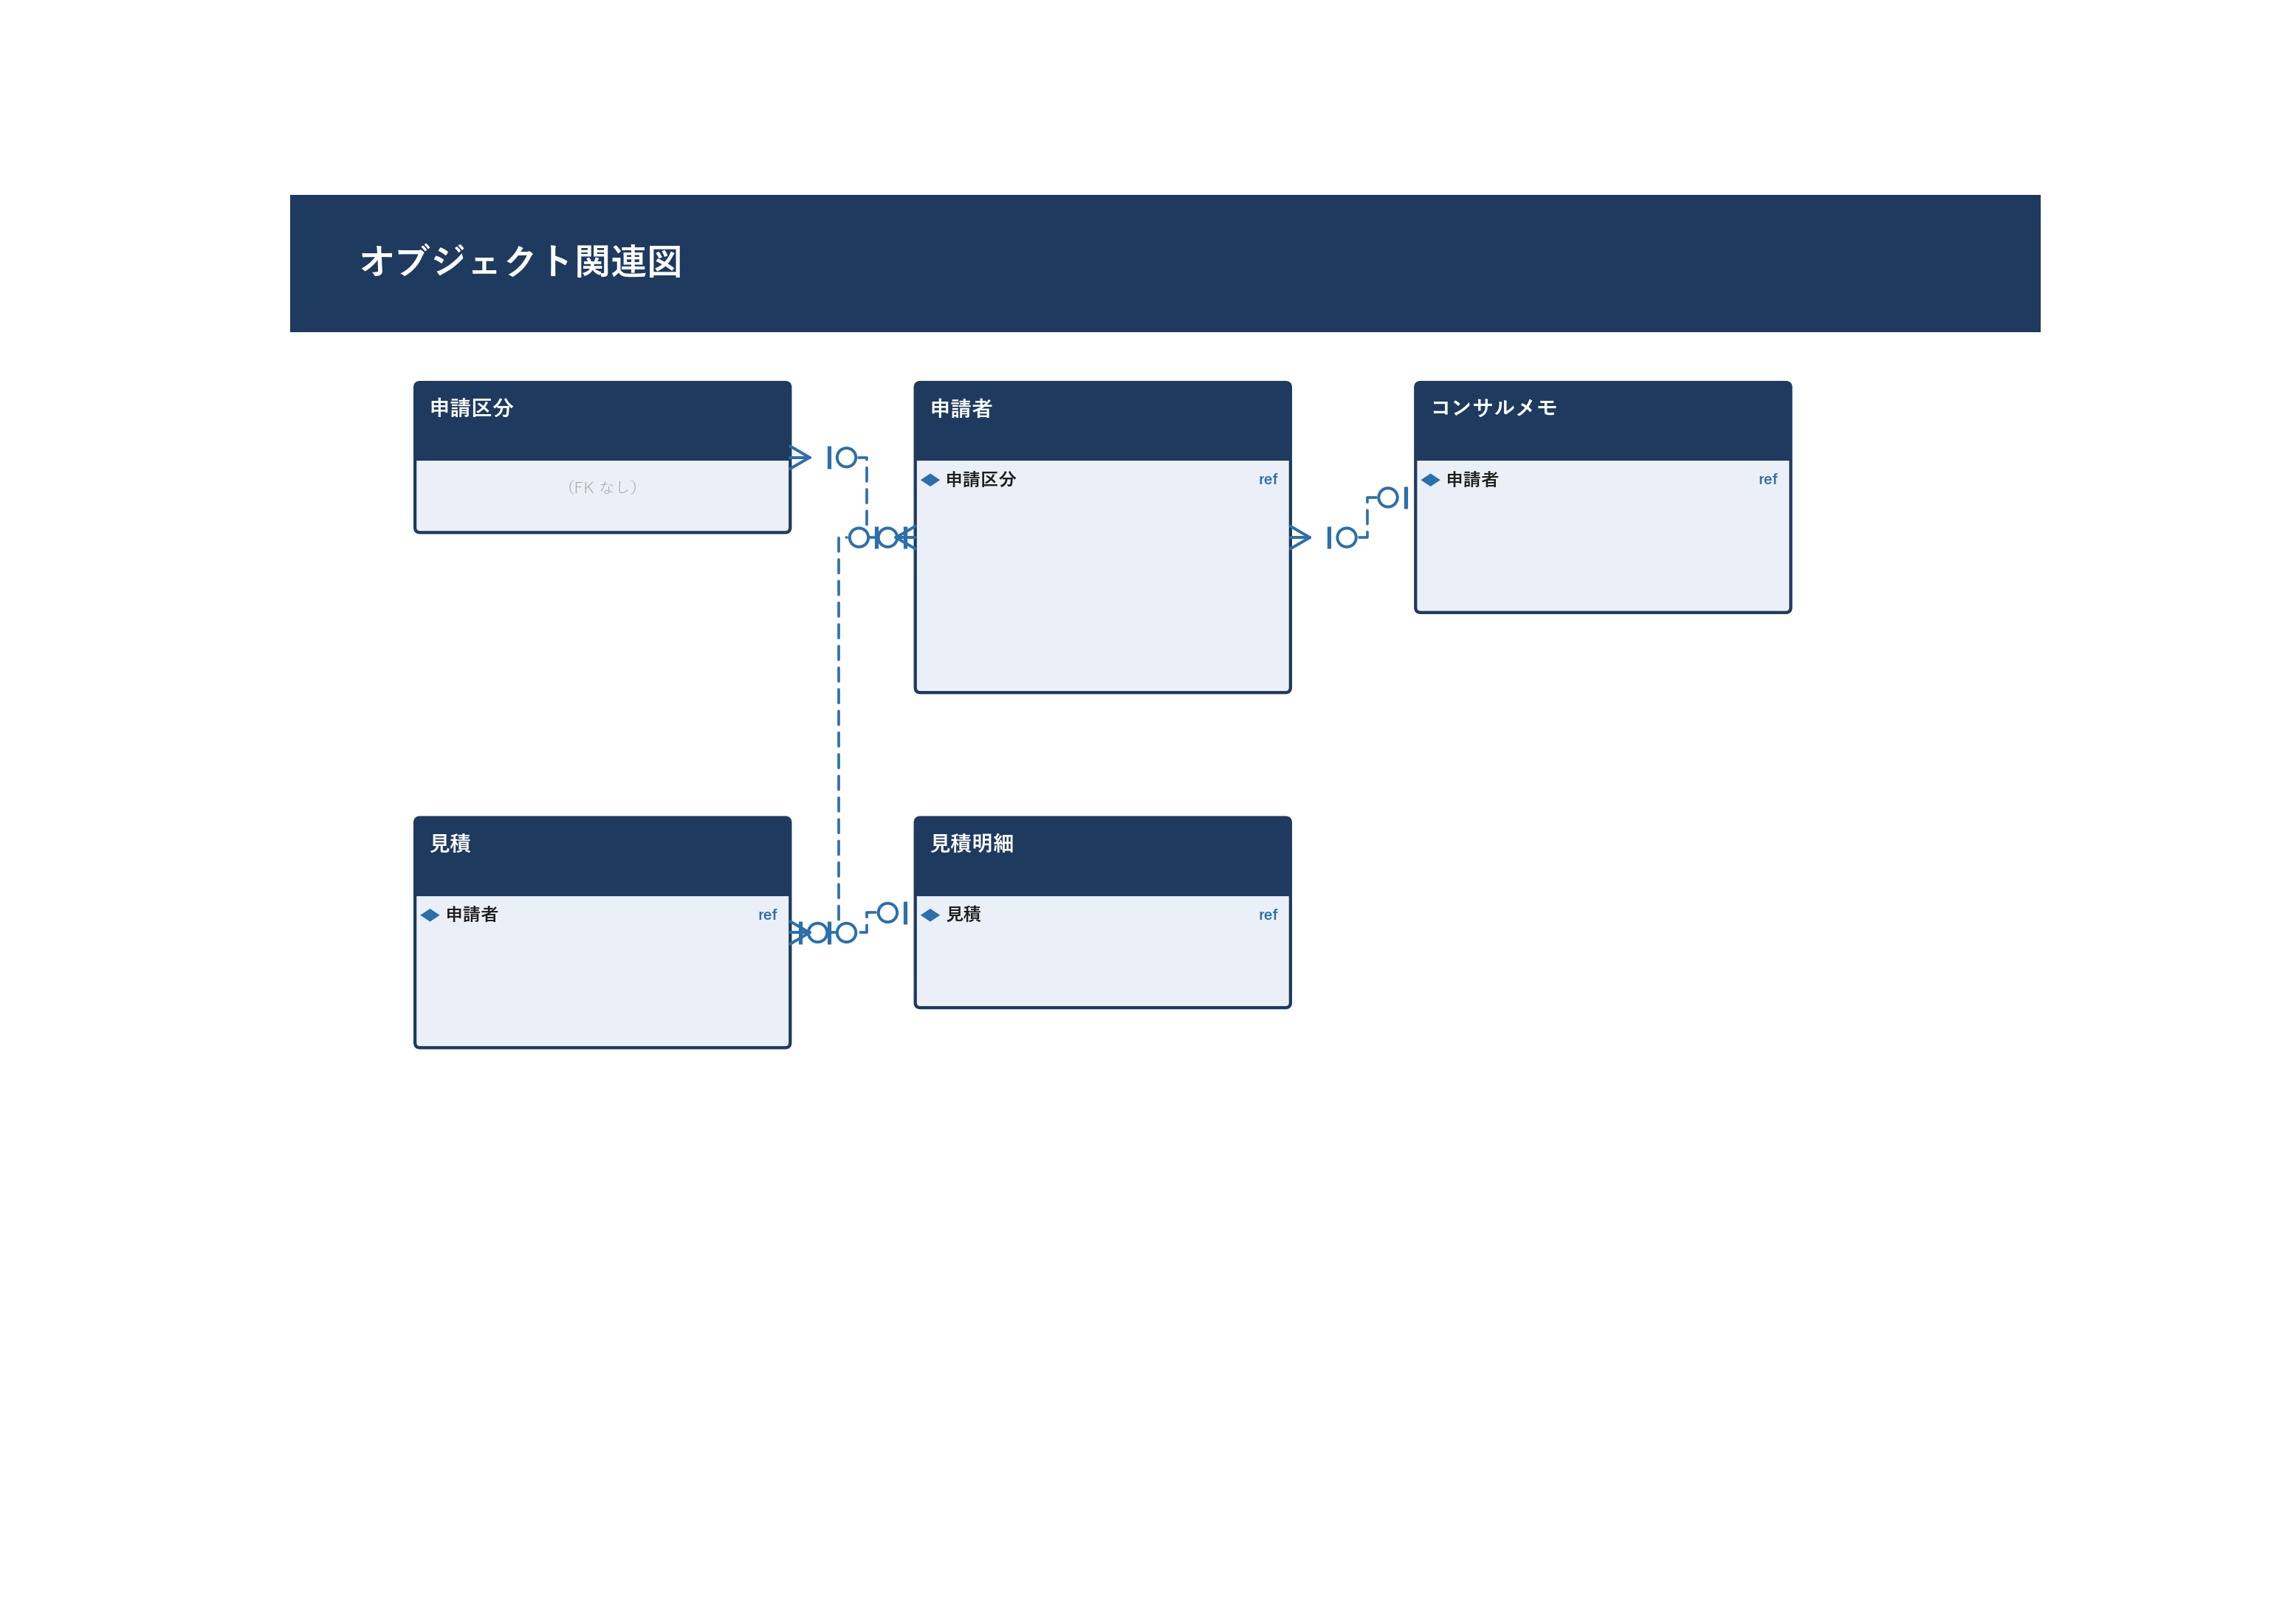
詳細設計書 — 対象オブジェクト

■ 1. 対象オブジェクト・項目一覧
オブジェクト名 | 項目API名 | 項目ラベル | 読み書き区分 | 備考
申請区分 (BusinessTravelerHeader__c) | Name | 申請区分名 | R
申請区分 (BusinessTravelerHeader__c) | Account__c | 取引先 | R | 申請企業
申請者 (BusinessTraveler__c) | Name | 氏名 | RW
申請者 (BusinessTraveler__c) | BusinessTravelerHeader__c | 申請区分 | RW | 親レコード
申請者 (BusinessTraveler__c) | VisaType__c | ビザ種別 | RW | レコードタイプで管理
申請者 (BusinessTraveler__c) | Status__c | ステータス | RW | プリチェック→コンサル→見積
コンサルメモ (ConsultingMemo__c) | BusinessTraveler__c | 申請者 | RW
コンサルメモ (ConsultingMemo__c) | Result__c | コンサル結果 | RW
見積 (Quote__c) | BusinessTraveler__c | 申請者 | W | INSERT時に設定
見積 (Quote__c) | Account__c | 取引先 | W | 宛先企業
見積明細 (QuoteDetail__c) | Quote__c | 見積 | W | 親レコード

■ 2. オブジェクト関連図（自動生成）

処理概要
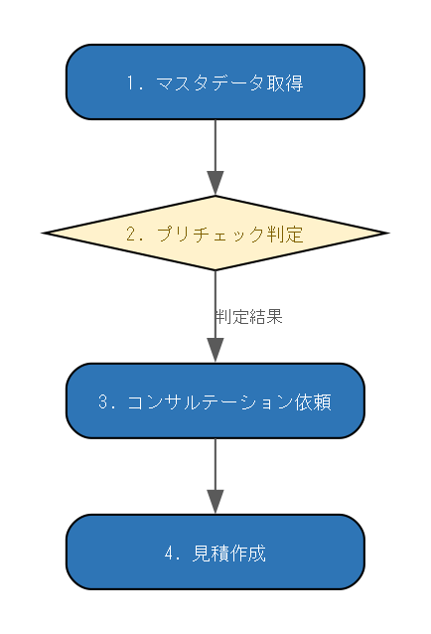
詳細設計書 — 処理概要

■ 1. 処理概要
No | 処理内容 | コンポーネント | 分岐条件
1 | マスタデータ取得 PreCheckController.getInitData でサービス種別マスタを取得 | PreCheckController
2 | プリチェック判定 ビザ種別・就労形態に応じて申請可否を判定する | PreCheckController | 判定結果
3 | コンサルテーション依頼 委託担当者候補を取得し、依頼内容をBusinessTraveler__cに保存する | ConsultationController
4 | 見積作成 Quote__c / QuoteDetail__cをINSERTし、GF社へ通知メールを送信する | RequestController

■ 2. 処理フロー図（自動生成）

関連コンポーネント
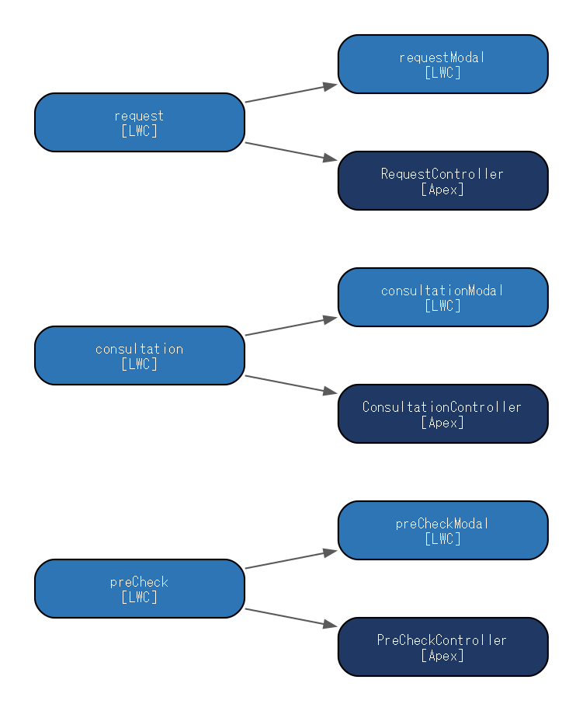
詳細設計書 — 関連コンポーネント

■ 1. 関連コンポーネント一覧
コンポーネント名 | 種別 | 役割 | 依存方向
preCheck | LWC | プリチェック入力・判定結果表示 | preCheckModal → PreCheckController
preCheckModal | LWC | プリチェック結果モーダル（判定結果＋次ステップ案内）
consultation | LWC | コンサルテーション依頼情報入力 | consultationModal → ConsultationController
consultationModal | LWC | コンサルテーション依頼確認・送信モーダル
request | LWC | 見積作成依頼情報入力 | requestModal → RequestController
requestModal | LWC | 見積作成依頼確認・送信モーダル
PreCheckController | Apex | プリチェック用マスタデータ取得・判定ロジック
ConsultationController | Apex | コンサルテーション依頼の委託担当者候補取得・保存処理
RequestController | Apex | 見積作成依頼の初期データ取得・Quote作成・ExternalAccount参照

■ 2. コンポーネント関連図（自動生成）

